Historico actualizaciones
Nombre: |  | Plan de Acción
Código: |  | F-1-1-3
HISTÓRICO DE ACTUALIZACIONES
VERSIÓN |  | FECHA | DESCRIPCIÓN DEL CAMBIO REALIZADO
9 |  | 2020-03-01

 | Elaboró |  |  | Revisó y Aprobó:

Giovanny Muñoz Martínez |  |  |  | Coronel Olga Lucía Hernández Benavides
Técnico Oficina Asesora de Planeación |  |  |  | Jefe Oficina Asesora de Planeación

INSTRUCCIONES DE DILIGENCIAMIENTO DEL FORMATO

Objetivo: Permite la operacionalización de los objetivos de primer y segundo nivel a través de la identificación de actividades y tareas, así como su medición con indicadores de eficacia, eficiencia y efectividad.

Para diligenciar el siguiente formato es necesario que revise los siguientes aspectos:

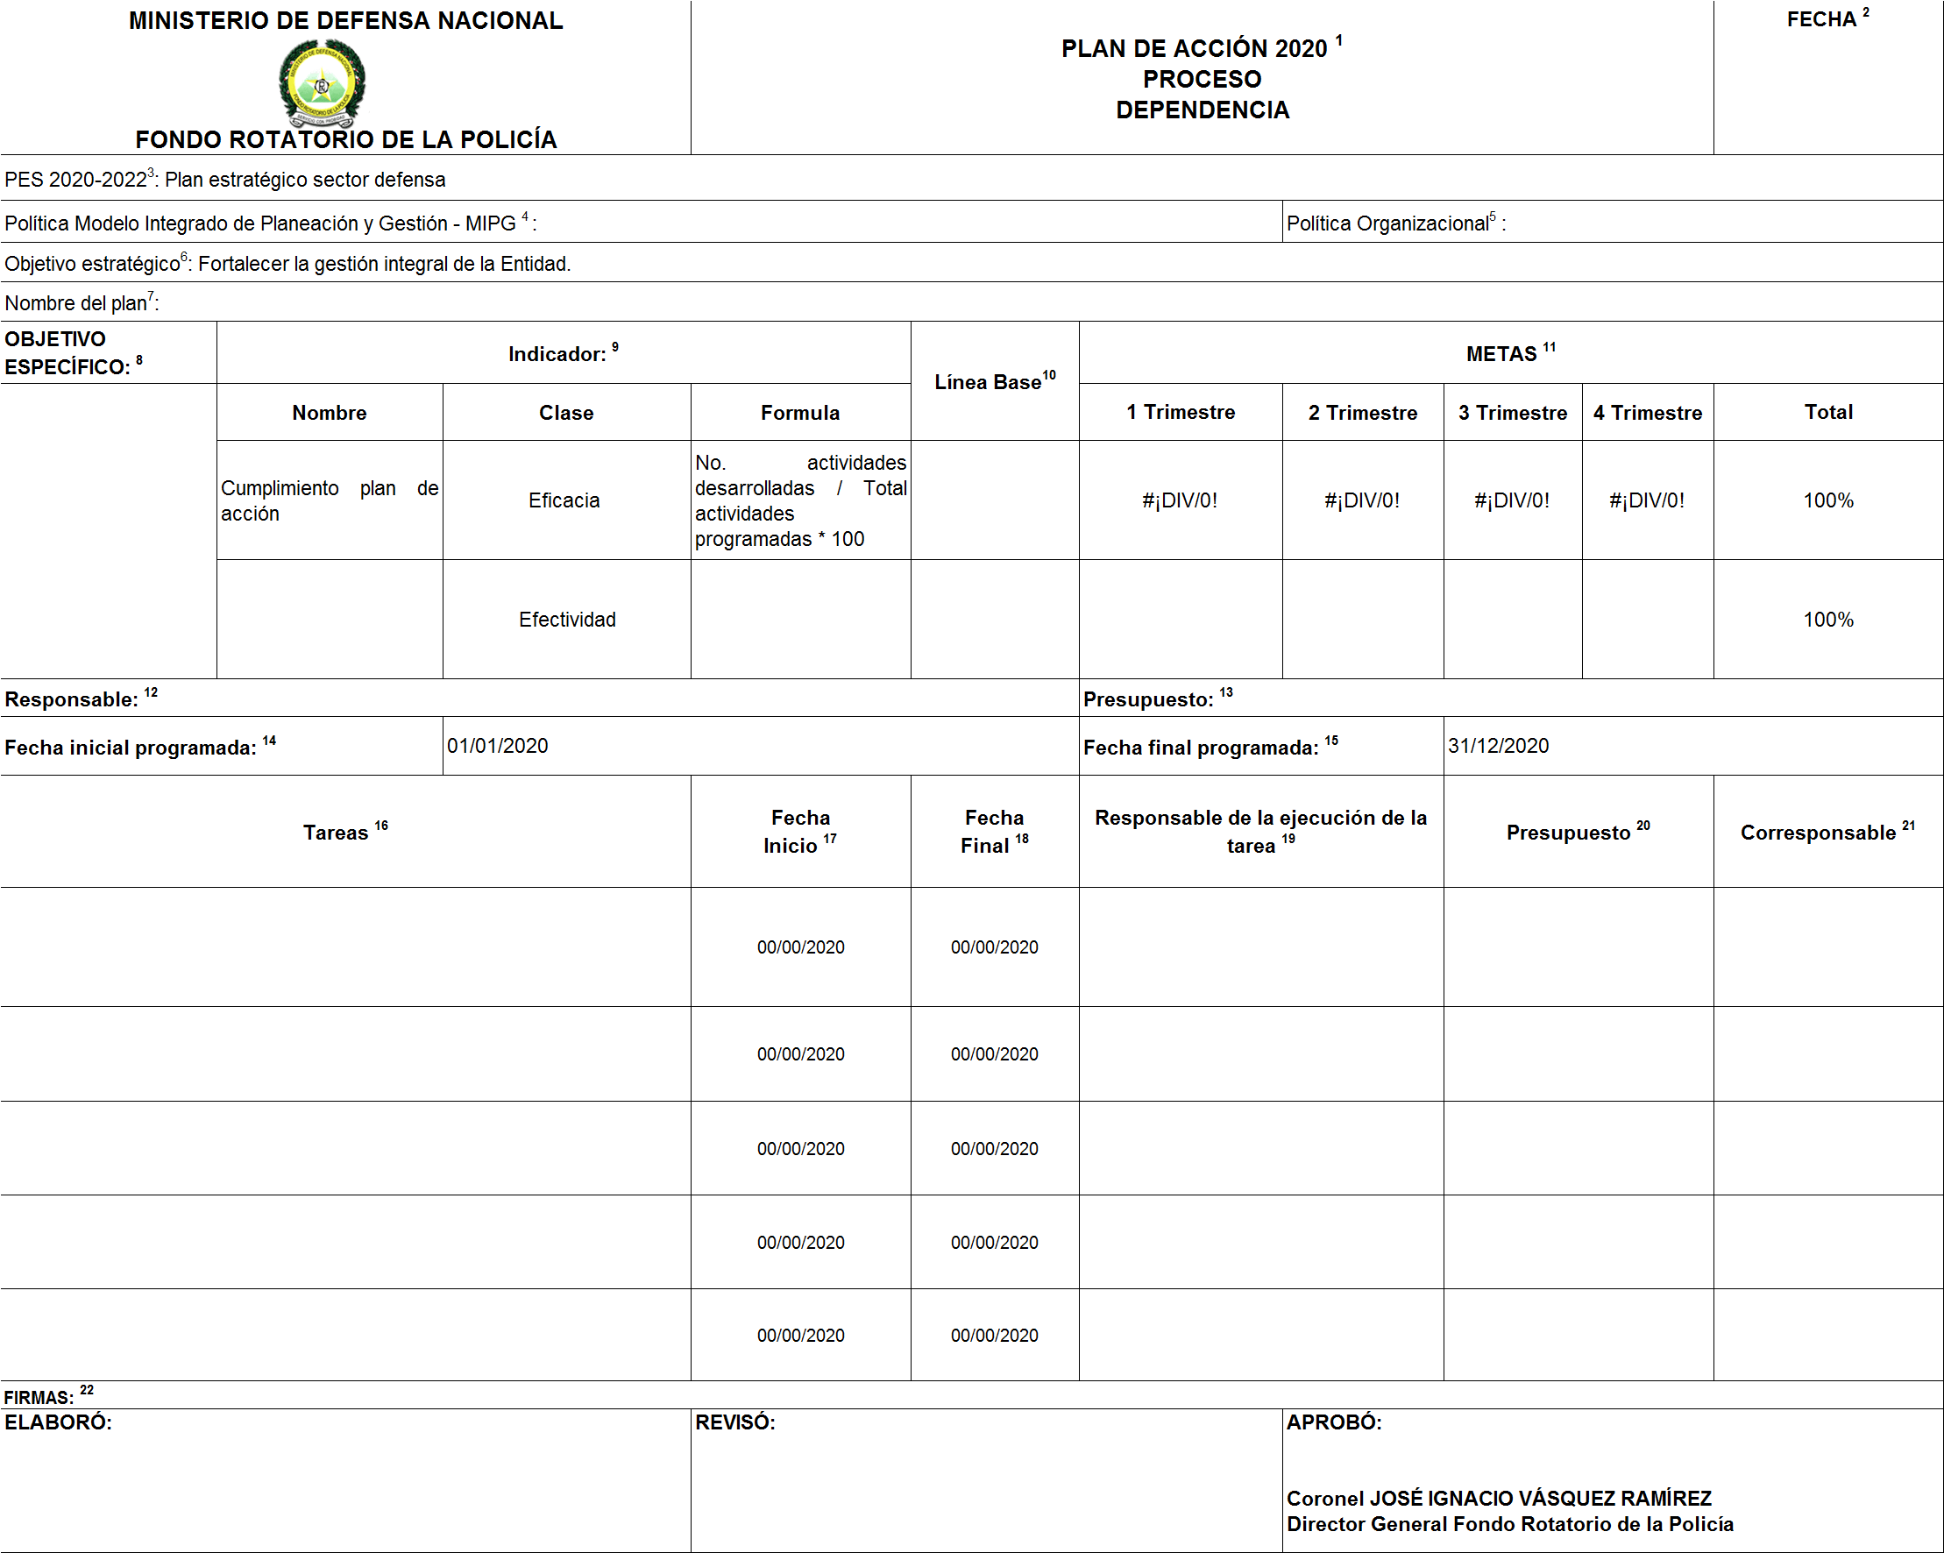
1 | Proceso - Dependencia: Escriba el año de la vigencia del plan de acción, el Proceso y la Dependencia responsable |  |  |  | 1 | Proceso - Dependencia: Escriba el año de la vigencia del plan de acción, el Proceso y la Dependencia responsable
2 | Fecha: Escriba la fecha de elaboración del plan de acción |  |  |  | 2 | Fecha: Escriba la fecha de elaboración del plan de acción
3 | PES 2016-2018: Objetivo: Registre el objetivo sectorial del Ministerio de Defensa Nacional al cual le apunta el plan de acción del proceso o dependencia |  |  |  | 3 | Política de Desarrollo Administrativo: Escriba la política de desarrollo definida
4 | Política Modelo Integrado de Planeación y Gestión: Escriba la política de MIPG. |  |  |  | 4 | PES 2016-2018: Objetivo: Registre el objetivo sectorial del Ministerio de Defensa Nacional al cual le apunta el plan de acción del proceso o dependencia
5 | Política Organizacional: Escriba la política organizacional definida |  |  |  | 5 | Política Organizacional: Escriba la política organizacional definida
6 | Objetivo Estratégico: Transcriba el objetivo estratégico del Mapa Estratégico de Forpo que la dependencia desarrollará de acuerdo a su misionalidad |  |  |  | 6 | Modelo Integrado de Planeación y Gestión - MIPG: Registre la política a la cual se alinea el plan de acción.
7 | Nombre del plan: Designe un nombre al plan que sea coincidente con lo que se realizará a través del mismo y que sea de fácil identificación. |  |  |  | 7 | Objetivo Estratégico: Transcriba el objetivo estratégico del Mapa Estratégico de Forpo que la dependencia desarrollará de acuerdo a su misionalidad
8 | Objetivo Específico: Transcribir el objetivo especifico del Mapa Estratégico de la Subdirección para dar cumplimiento al Objetivo Estratégico. |  |  |  | 8 | Nombre del plan: Designe un nombre al plan que sea coincidente con lo que se realizará a través del mismo y que sea de fácil identificación.
9 | Indicador: Medir el alcance del Objetivo Específico (Nombre: Defina un nombre de fácil identificación. Clase: Eficacia y Efectividad. Formula: Defina la(s) variable(s) de medición y datos de referencia, que permitan verificar el cumplimiento del Objetivo especifico. |  |  |  | 9 | Objetivo Específico: Transcribir el objetivo especifico del Mapa Estratégico de la Subdirección para dar cumplimiento al Objetivo Estratégico.
10 | Línea Base: Medición que se toma como punto de referencia |  |  |  | 10 | Indicador: Medir el alcance del Objetivo Específico (Nombre: Defina un nombre de fácil identificación. Clase: Eficiencia, Eficacia. Efectividad. Formula: Defina las variables de medición y datos de referencia, que permitan verificar el cumplimiento del Objetivo especifico
11 | Metas: Precisa la unidad de medida del Objetivo Específico para cada año del periodo planeado- (1 Trimestre, 2 Trimestre, 3 Trimestre, 4 Trimestre y total ) Este se definirá de acuerdo a la meta planeada para el respectivo año, valor absoluto o relativo. |  |  |  | 11 | Línea Base: Medición que se toma como punto de referencia
12 | Responsable: Escribir el nombre, grado, cargo del funcionario que lidera el desarrollo del Plan de Acción, supervisa el cumplimiento de lo planeado y orientará su ejecución |  |  |  | 12 | Metas: Precisa la unidad de medida del Objetivo Específico para cada año del periodo planeado- (1 Trimestre, 2 Trimestre, 3 Trimestre, 4 Trimestre y total ) Este se definirá de acuerdo a la meta planeada para el respectivo año, valor absoluto o relativo.
13 | Presupuesto: Defina el valor presupuestado para la ejecución del Plan de Acción. |  |  |  | 13 | Responsable: Escribir el nombre, grado, cargo del funcionario que lidera el desarrollo del Plan de Acción, supervisa el cumplimiento de lo planeado y orientará su ejecución
14 | Fecha inicial programada: Día, mes y año, en que inicia la ejecución del plan. |  |  |  | 14 | Presupuesto: Defina el valor presupuestado para la ejecución del Plan de Acción.
15 | Fecha final programada: Día, mes y año, en que finaliza la ejecución del plan. |  |  |  | 15 | Fecha inicial programada: Día, mes y año, en que inicia la ejecución del plan.
16 | Tarea: Definir las actividades identificadas por la dependencia para cumplir el objetivo Específico Son el CÓMO dar cumplimiento al objetivo (se debe tener en cuenta el ciclo PHVA). |  |  |  | 16 | Fecha final programada: Día, mes y año, en que finaliza la ejecución del plan.
17 | Descripción de la tarea: Concreta el CÓMO se desarrollara la actividad, describa de manera práctica, clara y concisa que va a realizar para desarrollar la tarea.(se debe tener en cuenta el ciclo PHVA). |  |  |  | 17 | Tarea: Definir las actividades identificadas por la dependencia para cumplir el objetivo Específico Son el CÓMO dar cumplimiento al objetivo (se debe tener en cuenta el ciclo PHVA).
18 | Fecha Inicio : Día/ Mes/Año/, en que se dará inicio a la ejecución de la tarea |  |  |  | 18 | Descripción de la tarea: Concreta el CÓMO se desarrollara la actividad, describa de manera práctica, clara y concisa que va a realizar para desarrollar la tarea.(se debe tener en cuenta el ciclo PHVA).
19 | Fecha fin : Día/ Mes/Año/, en que se dará inicio a la ejecución de la tarea |  |  |  | 19 | Fecha Inicio : Día/ Mes/Año/, en que se dará inicio a la ejecución de la tarea
20 | Valor o porcentaje de la tarea: Defina el valor numerico que le dará a cada actividad (1 - 2 - 3) |  |  |  | 20 | Fecha fin : Día/ Mes/Año/, en que se dará inicio a la ejecución de la tarea
21 | Responsable: Defina el cargo, grado, apellidos y nombres de quien ejecutará o liderará la tarea |  |  |  | 21 | Valor o porcentaje de la tarea: Defina el valor numerico que le dará a cada actividad (1 - 2 - 3)
22 | Presupuesto: Defina el valor presupuestado para cada tarea. |  |  |  | 22 | Responsable: Defina el cargo, grado, apellidos y nombres de quien ejecutará o liderará la tarea
23 | Corresponsable : Defina, previo consenso la unidad que le apoyará en la ejecución de la tarea. |  |  |  | 23 | Presupuesto: Defina el valor presupuestado para cada tarea.
24 | Firmas : Tomar firmas de quien elabora, revisa y aprueba. |  |  |  | 24 | Corresponsable : Defina, previo consenso la unidad que le apoyará en la ejecución de la tarea.
 |  |  |  |  | 25 | Firmas : Tomar firmas de quien elabora, revisa y aprueba.

